20 Виниловый сайдинг GL AMERIKA
ООО «СК «МЕТАЛЛ ПОЛИМЕР»
Адрес : 192012, г.Санкт-Петербург, пр. Обуховской обороны д. 120, литера «Б», офис № 219 (ст.м. «Пролетарская»)
т/ф: (812) 380-83-78
E-mail: info@metall-polimer.com www.metall-polimer.com
ОКПО 65995235 ОГРН 1107847160354
ИНН/КПП 7811464599/781101001

Виниловый сайдинг GL AMERIKA
 |  |  |  |  |  |  |  |  |  |  |  |  |  | цены действительны с | 2015-10-27
Наименование | Рисунок | Ширина, м | Длина, м | Кол-во шт. в упаковке | Цвет | Цена, руб. |  |  | Наименование | Рисунок | Длина, м | Кол-во шт. в упаковке | Цена, руб.
 |  | Полезная |  |  |  | шт. | АКЦИЯ | м2 |  |  |  |  | стандартные цвета | карамельный, темно-бежевый | коричневый
Сайдинг-панель D4,4 GL Amerika | 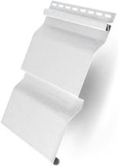 | 0.224 | 3.60 | 22 | бежевый, ванильный, желтый, персиковый, салатовый, серый, белый, сандаловый, кремовый, голубой | 174 | 157 | 216 | Н-профиль соединительный | 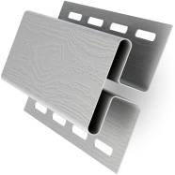 | 3.00 | 24 | 472 | 519 | 561
 |  |  |  |  | карамельный, темно-бежевый | 190 | 171 | 236 | J-профиль | 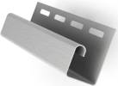 | 3.00 | 51 | 183 | 201 | 217

Сайдинг-панель D4 GL Amerika |  | 0.203 | 3.00 | 22 | бежевый, ванильный, желтый, персиковый, салатовый, серый, белый, кремовый, голубой | 132 | 119 | 216 | J-профиль широкий (наличник) | 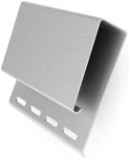 | 3.05 | 20 | 472* | - | 561

 |  |  |  |  | карамельный, темно-бежевый | 144 | 130 | 236 | J-профиль универсальный 7/8'' 3,00 |  | 3.00 | 45 | 215* | - | -
 |  |  |  |  |  |  |  |  | Финишная планка |  | 3.60 | 50 | 151 | - | 181
Сайдинг-панель Блок-хаус D4,8 GL Amerika | 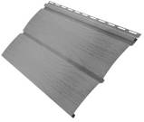 | 0.244 | 3.00 | 22 | бежевый, ванильный | 191 | 172 | 261 |  |  | 3.00 | 50 | 151 | 166 | 181
 |  |  |  |  | карамельный, темно-бежевый | 210 | 189 | 287 | Стартовая планка | 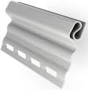 | 3.00 | 40 | 147* | - | -

Сайдинг-панель вертикальный S6,3 GL Amerika | 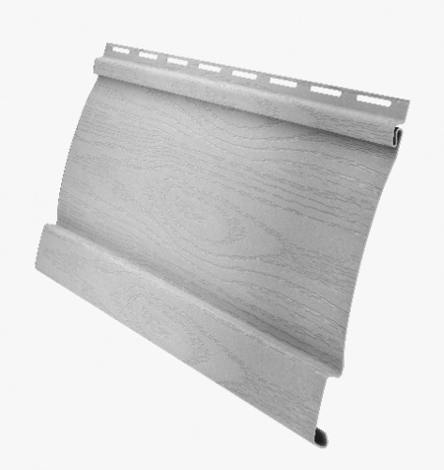 | 0.160 | 3.00 | 22 | белый, бежевый, ванильный, салатовый | 108 | 97 | 225 | Угол наружный | 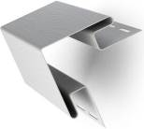 | 3.00 | 10 | 518 | 570 | 610

 |  |  |  |  |  |  |  |  | Угол внутренний |  | 3.00 | 20 | 456 | 502 | 543
Софиты
Софит T4 GL Amerika (гладкий, перф-ный) | 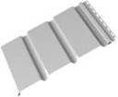 | 0.303 | 3.00 | 22 | белый | 439 | 351 | 483
Софит T4 GL Amerika (гладкий, перф-ный) | 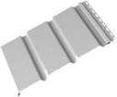 |  |  |  | коричневый | 560 | 448 | 616 | Переходник вертикального сайдинга | 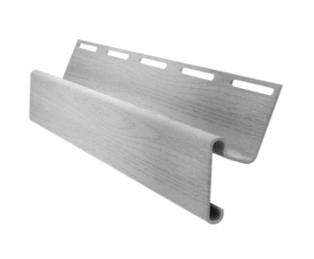 | 3.00 | 50 | 270 | - | -
Софит T3 GL Amerika (гладкий, перф-ный) |  | 0.229 |  |  | белый | 332 | 266 | 483 | J-фаска (ветровая доска) | 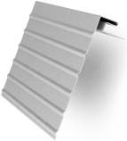 | 3.00 | 24 | 472* | - | 561
Софит T3 GL Amerika (гладкий, перф-ный) |  |  |  |  | коричневый | 422 | 338 | 614
Premium софит Т3 со скрытой перфорацией GL Estetic 3,0 NEW | 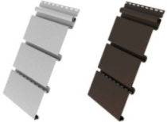 | 0.246 |  |  | белый | 474 |  | 642 | Околооконная планка | 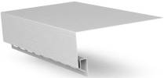 | 3.05 | 12 | 472* | - | 561
 |  |  |  |  | коричневый | 593 |  | 804
Сопутствующие товары - Grand Line рекомендует!
Наименование | Описание |  |  |  |  | Цена дил, руб. |  |  | Молдинг | 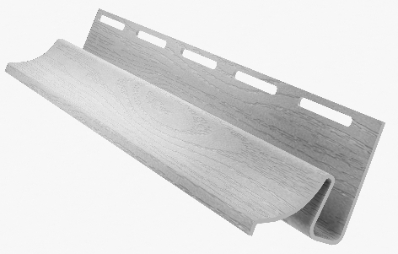 | 3.00 | 36 | 363* | - | 436
Просекатель отверстий NHP1R | Просекатель овальных отверстий в виниловых панелях |  |  |  |  | 3870
Пробойник насечек SL5 | Используется для нанесения насечек на край панели в месте соединения с доборными элементами (финишная планка, околооконная планка) |  |  |  |  | 2100 |  |  | Сливная планка | 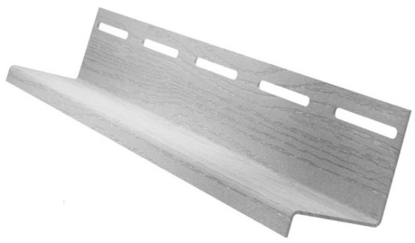 | 3.00 | 60 | 201* | - | -
Степлер для скоб 4-14х0,7мм | Для крепления различного вида пленок гидро- и пароизоляции к деревянной обрешетке |  |  |  |  | 590 |  |  | Планка (наличник) наборная для составного угла 3,0 |  | 3.00 | 10 | 410* | - | -
Скобы для степлера 10х0,7мм/12х0,7мм/14х0,7мм (53 Тип) | Используются в комплекте со степлером для крепления различного вида обивочных материалов |  |  |  |  | 90/90/99 |  |  | Планка радиусная для составного угла 3,0 |  | 3.00 | 6 | 450* | - | -
Optima A паропроницаемая ветро-влагозащита | Паропроницаемая ветро-влагозащита |  |  |  |  | 35м.кв.-689 |  | 70м.кв.-1353 | Панели термоформованные "Я-фасад" NEW
Инструмент для демонтажа сайдинга SRT2 | Предназначен для демонтажа панелей винилового сайдинга без повреждения |  |  |  |  | 810 |  |  | Внешний вид | Размеры, мм |  | Цвета |  | Цена, руб/шт
 |  |  |  |  |  |  |  |  | Панель GL Я-фасад Крымский сланец | Габаритные: длина - 1560, высота - 351,5 Рабочие: длина - 1503, высота - 316 |  | Янтарный |  | 350
Предупреждаем Вас, что не допускается продажа на объект в одном заказе улучшенного сайдинга Grand Line AMERIKA и сайдинга предыдущей серии из-за разной степени сопротивления УФ-излучению.
* ВНИМАНИЕ! В случае, если доля доборных элементов в заказе составляет менее 40%, цена панели сайдинга может быть увеличена до 40%. |  |  |  |  |  |  |  |  | Стартовый элемент для фасадной панели GL |  |  | Расход 4 шт на 1,5 п.м. периметра дома |  | 10
Если в заказе присутствует только сайдинг без каких либо доборных элементов, поставщик |  |  |  |  |  |  |  |  | Стандартные цвета: бежевый, ванильный, желтый, персиковый, салатовый, серый, белый, сандаловый, кремовый, голубой
оставляет за собой право отказать в отгрузке заказа. |  |  |  |  |  |  |  |  | * - поддерживается только в белом цвете S, D и T - это количество переломов (Single, Double,Triple), цифры - ширина
 |  |  |  |  |  |  |  |  | одного перелома в дюймах
 |  |  |  |  |  |  |  |  | Все цены указаны с НДС на складе завода Grand Line (90км от МКАД по Киевскому ш.или Варшавскому ш.)

